Proceso
Proceso

Identificador | Proceso de notificaciones
Breve descripción | Este proceso se basa en las notificaciones que recibe el usuario cuando otro usario interactua con la publicación del autor.
Objetivo que se logra con la ejecución del proceso | La notificacón informa al autor de la publicación sobre las interacciones que tuvo esta.
Ejecutores del proceso | Sistema
Disparador para el proceso (describe que evento o momento inicia el proceso) | Este proceso comienza cuando un usuario interactúa con publicaciones de el usuario que compartió la publicación.
Pasos del proceso (se puede agregar un diagrama de flujo) | 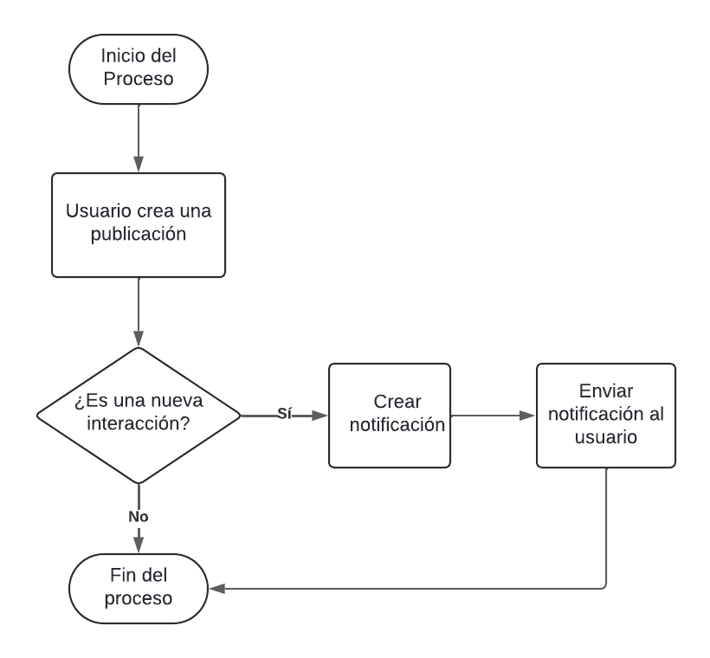 1. Un usario reacciona o comenta en la publicación de otro usuario. 2. El sistema detecta la interacción. 3. El sistema envía una notificación automática al autor que ha comparitdo la publicación. 4. El usuario recibe la notificación.

Punto de salida (describe como el proceso puede ser terminado después de ser completado con éxito) | La notificación llega al apartado de notificaciones y en el panel del usuario.
Puntos de interrupción (describe los eventos cuando el proceso puede ser terminado en el transcurso de su ejecución) | -El sistema no detecta la interacción. - El usuario tiene desactivada las notificaciones.

